6. Fotos
 |  | Identificação do Edifício Fotos

Instituição: | NOME DA INSTITUIÇÃO

Edifício: | NOME DO EDIFÍCIO

Fotos do Edifício

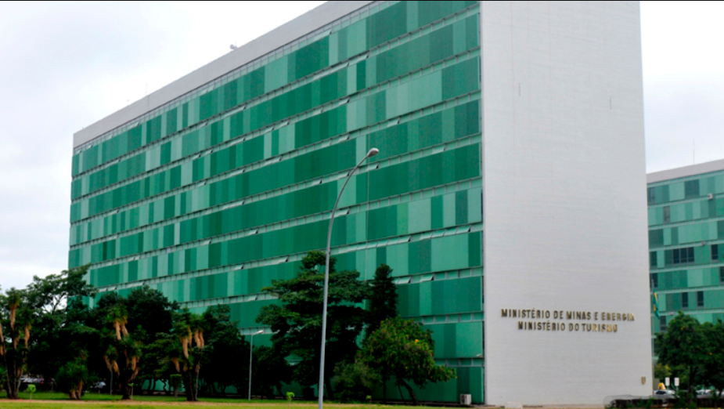 FOTO 1 |  |  | 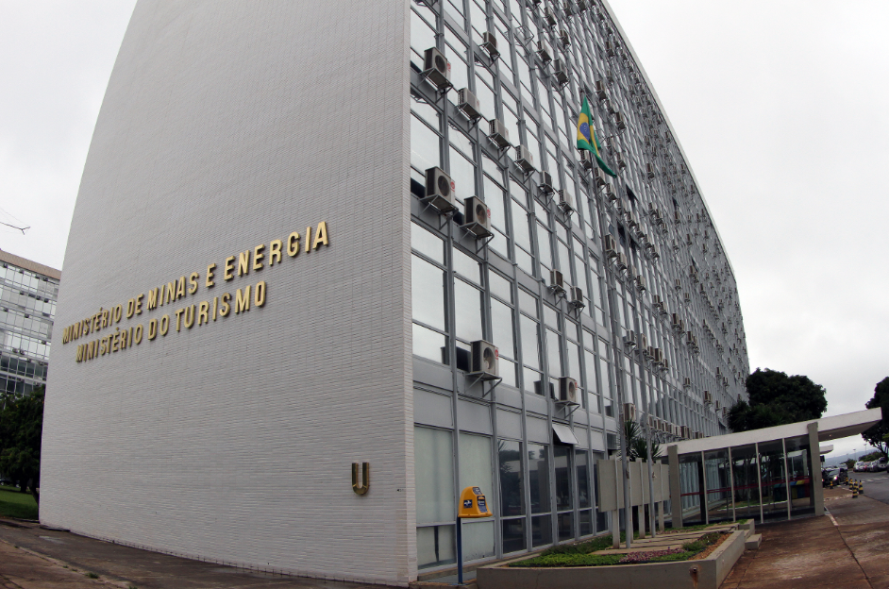 FOTO 2

Descrição: |  |  | Descrição:

FOTO 3 |  |  | FOTO 4

Descrição: |  |  | Descrição:

